상품제안서
휴음 여름 쿨매트 냉감 패드 150x200cm | 상품코드: S47336

 |  |  |  |  |  |  | 02-713-8555 | www.synergygift.co.kr
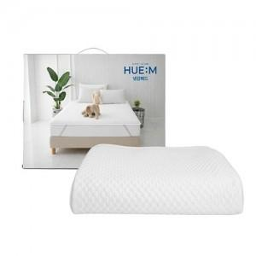

【상세/제작정보】

【인쇄/포장옵션】 | 스티커 / 포장불가능

【공급단가】 | 수량 | 10~ | 50~ | 100~ | 300~ | 500~
*VAT별도 | 단가 | 25,620원 | 25,210원 | 24,390원 | 23,370원 | 22,750원

【상품 URL】 | https://www.synergygift.co.kr:443/src/goods_detail.php?gdno=47336

